DATASET品質確認方法
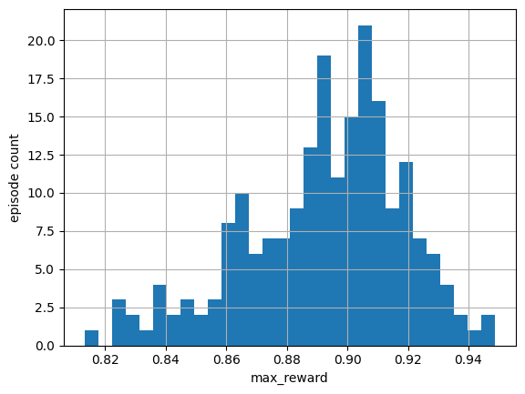
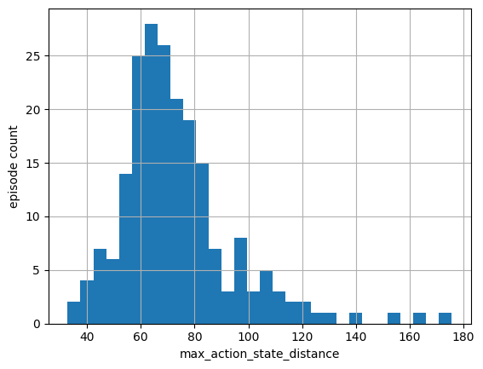
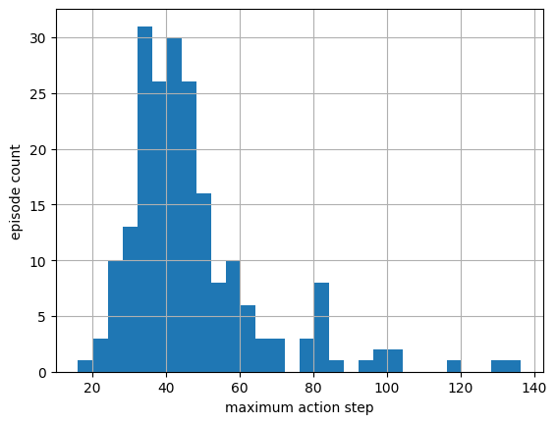
別表１
定数 | 値 | 意味
MIN_EPISODE_LENGTH | 50 | 1エピソードに最低限必要なレコード数。49レコード以下の短すぎるエピソードを不正と判定する
MAX_COORDINATE | 1024 | 座標値の上限。エージェントやT字ブロックの座標がこの値を超えたら、異常値として扱う
MAX_ACTION_STEP | 80 | 隣り合う時刻間で、アクション座標が一度に移動できる最大距離
MAX_ACTION_STATE_DISTANCE | 120 | アクション座標と現在の状態座標との最大許容距離、分布を見てハズレ値と思われる120以上を基準とした。
MAX_STATIONARY_RATIO | 0.1 | ほとんど動いていないエピソードを検出する基準。移動していないステップの割合が 90% を超えると、停止したデータと判定する
MAX_REWARD | 0.85 | 本来成功は0.95以上だが、分布を見て、ハズレ値と思われる0.85を基準にした。

